ex-904 zrobione
Kod | Shipping | Opiekun | Ilość | Wartość | Opiekunowie
AE-4837-B | UPS | Piotr Majcher | 5367 | 67137 | Piotr Majcher
AF-5331-U | DHL | Edyta Kowalska | 8019 | 13470 | Edyta Kowalska
AK-5930-E | UPS | Kolastyna Jopek | 3121 | 17471 | Kolastyna Jopek
AQ-3329-R | DHL | Jan Nowak | 2568 | 62564 | Jan Nowak
BA-5688-E | DHL | Jan Marek Nowak | 2436 | 25321 | Jan Marek Nowak
BI-2106-C | DHL | Jolanta Kracka | 4324 | 56032 | Jolanta Kracka
CJ-5364-F | UPS | Edyta Maj | 8949 | 14465 | Edyta Maj
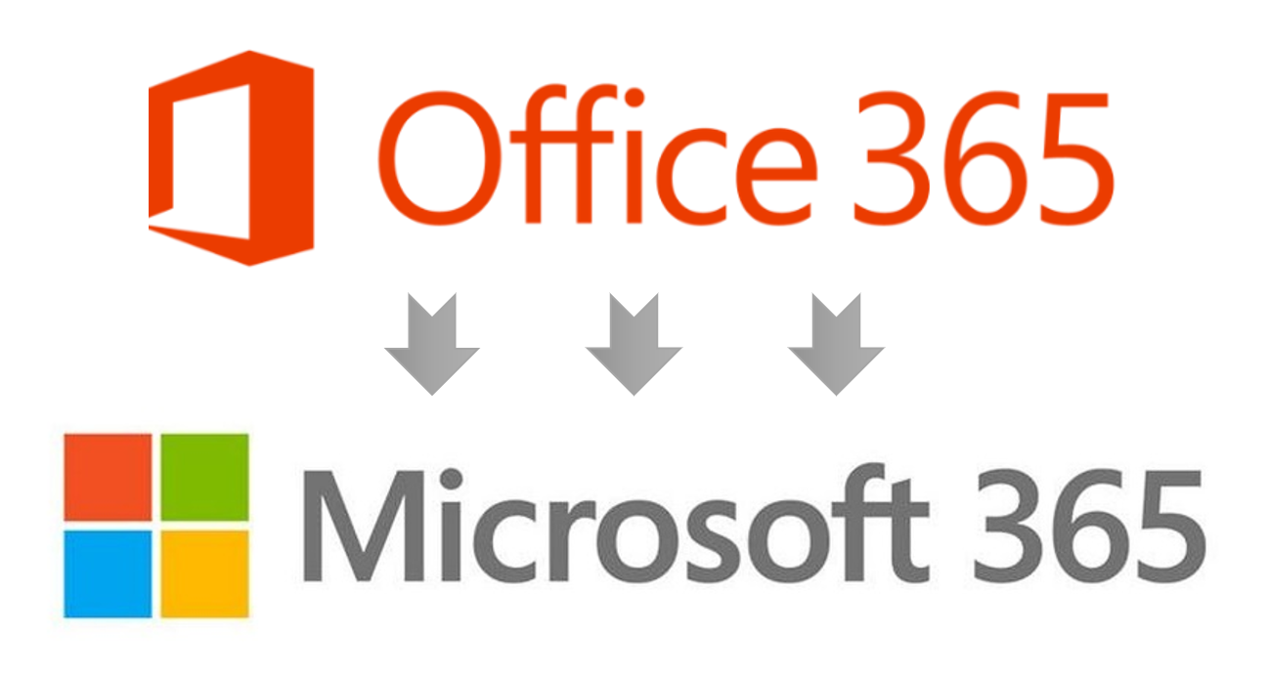
CP-1818-I | DHL |  | 8901 | 35288
CS-3365-D | DHL |  | 5719 | 20117
DJ-3529-C | POSTPL |  | 8772 | 87999
DN-2131-G | POSTPL |  | 4136 | 69065
DP-2465-D | DHL |  | 4392 | 39475

PM
SUBSKRYBUJ

